商品管理
画面仕様書 |  |  | システム名称 |  |  | サブシステム名称 |  |  |  | クラス番号
 |  |  |  |  |  |  |  |  |  | 2B29KN
名称 | 商品管理 |  | 入出庫管理システム |  |  | 商品管理システム |  |  |  | 氏名
 |  |  |  |  |  |  |  |  |  | 河田佑樹
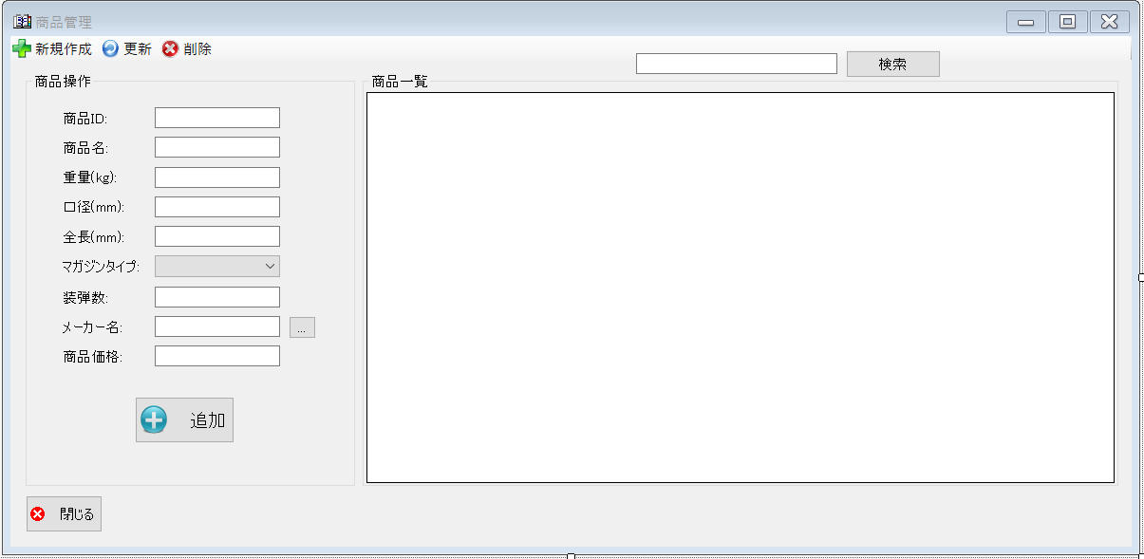
 |  |  |  |  |  |  | 画面詳細

 |  |  |  |  |  |  | フォーム名 |  | prodactList

 |  |  |  |  |  |  | 画面サイズ |  | 1199, 585

 |  |  |  |  |  |  | 背景色 |  | 規定値

 |  |  |  |  |  |  | 文字種類 |  | MSUI

 |  |  |  |  |  |  | 文字サイズ |  | 9

 |  |  |  |  |  |  | 文字色 |  | 黒

 |  |  |  |  |  |  | 注意事項

 | 名称 | 使用コントロール | Caption | 初期値 | 必須入力 | TAB順 | 桁制限 | その他
1 | toolStripButtonNew | button | 新規作成 |  |  | -
2 | toolStripButtonRefresh | button | 更新 |  |  | 1
3 | toolStripButton1 | button | 削除 |  |  | 2
4 | groupBox1 | groupBox | 商品操作
5 | label1 | label | 商品ID
6 | textbox1 | textbox |  |  | 〇 | 3
7 | label2 | label | 商品名
8 | textbox2 | textbox |  |  | 〇 | 4
9 | label3 | label | 重量（kg）
10 | textbox3 | textbox |  |  | 〇 | 5
11 | label4 | label | 口径（mm）
12 | textbox4 | textbox |  |  | 〇 | 6
13 | label5 | label | 全長(mm)
14 | textbox5 | textbox |  |  | 〇 | 7
15 | label7 | label | マガジンタイプ
16 | textbox | textbox |  |  | 〇 | 8
17 | label8 | label | 装弾数
18 | textbox6 | textbox |  |  | 〇 | 9
19 | label9 | label | メーカー名
20 | textbox7 | textbox |  |  | 〇 | 10
21 | button2 | button | … |  |  | 11
22 | label10 | label | 商品価格
23 | textbox8 | textbox |  |  | 〇 | 12
24 | buttonadd | button | 追加 |  |  | 13
25 | SearchTextbox | textbox |  |  |  | 14
26 | buttonSearch | button | 検索 |  |  | 15
27 | groupBox2 | groupBox | 商品一覧
28 | button1 | button | 閉じる |  |  | 16
29
30

その他

 | 数量を入力すると商品マスターを参照して自動的に仕入価格を入力されるようにする

